Hoja1
Desafio 4 | Ejercicio 3

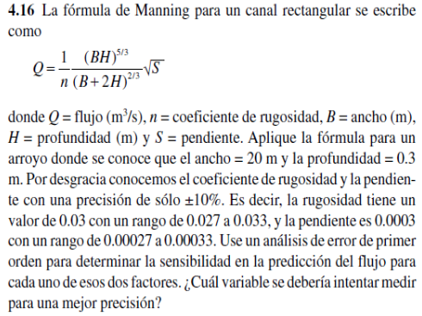

 | Q=FLUJO

 |  | valor | error
 | n=coef. Rugosidad | 0.03 | 0.1 | rango= | 0.027 | 0.033
 | B=ancho | 20 | 20
 | H=profundidad | 0.3 | 40
 | S=pendiente | 0.0003 | 0.1 | rango= | 0.00027 | 0.00033

 | hallar Q | Q= | 1.5221121163

 | hallar las derivadas

 | DERIVADA n=-Q/n |  | -50.737070543
 | DERIVADA S=Q/2*S |  | 0.00022831681744

 | hallar la sensibilidad

 | respecto a n | delta n | 0.003
 |  | delta Q_n= | 0.15221121163

 | respecto a S | delta S | 0.00003
 |  | delta Q_S= | 6.8495045233E-09

 | la variable mayor entre n y S es n= |  | 0.15221121163

